化学试剂、仪器
化学试剂/仪器

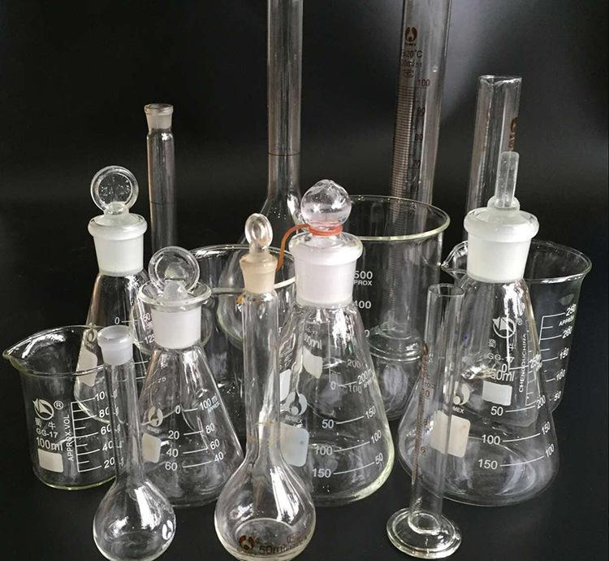
化学试剂
实验室实验仪器

